DATA E-COSTOS
DATOS:

%desp Operativo |  | 28 %
Consumo MP merca en proceso |  | 15.47
Consumo MP destinada a PT |  | 12.09 | PARA GASTOS EN MERCADERÍA EN PROCESO

Personal
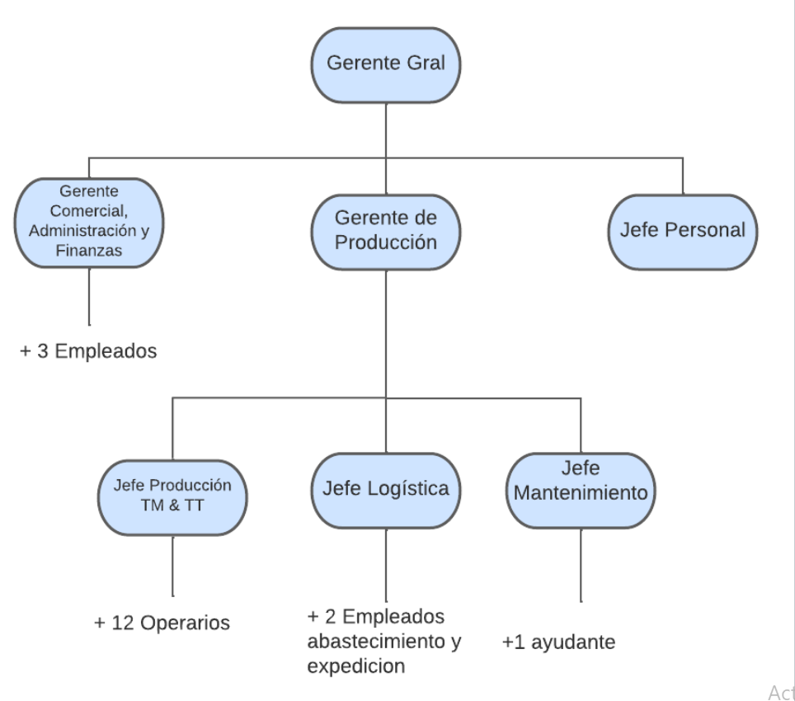
Operarios | 25
Supervisores | 2
Jefes | 3
Gerentes | 3
Administrativos | 3

MOD: | Salario x 8hs según convenio | Cantidad | Sueldo/Mes | Cargas Sociales | Total/Mes | Total/Año
Oficial Maestro: | $125,447.86 | 6 | $752,687.16 | 25 % | $940,858.95 | $11,290,307.40
Medio Oficial: | $121,687.21 | 10 | $1,216,872.10 | 25 % | $1,521,090.13 | $18,253,081.50
Ayudante: | $12,431.64 | 8 | $99,453.12 | 25 % | $124,316.40 | $1,491,796.80
Peon: | $98,260.00 | 1 | $98,260.00 | 25 % | $122,825.00 | $1,473,900.00
 |  | 25 | $2,167,272.38 |  |  | $32,509,085.70 | en regimen | 1

Gasto Específico MOD: | $10,759.36 | $/Tn PT

Año 1:
Gasto Anual MOD Total: | $30,883,631.42 | año 1 | 95 % | 1
* Gastos MOD en PT: | $23,439,052.19
* Gastos MOD por MCySE: | $130,036.96
* Exceso Gasto MOD en PM: | $7,314,542.27

MOI: | Salario x 8hs | Cantidad | Sueldo/Mes | Cargas Sociales | Total/Mes | Total/Año
Supervisores (admin) | $130,000.00 | 2 | $260,000.00 | 25 % | $325,000.00 | $3,900,000.00
Jefes (admin) | $130,000.00 | 3 | $390,000.00 | 25 % | $487,500.00 | $5,850,000.00
Geretes (2 admin y 1 comer) | $160,000.00 | 3 | $480,000.00 | 25 % | $600,000.00 | $7,200,000.00
Administrativos (2 amin y 1 comer) | $100,000.00 | 3 | $300,000.00 | 25 % | $375,000.00 | $4,500,000.00
 |  | 11 | $1,430,000.00 |  |  | $21,450,000.00 | en regimen | 1
Gasto Específico MOI Año 2 a 5: | $7,099.19 | $/Tn PT |  |  | * Gastos MOI por MCySE: | $85,800.41

Año 1:
Gasto Anual MOI Total: | $18,232,500.00 | año 1 | 85 %
Gasto Específico MOI Año 1: | $8,369.37
* Gastos MOI por MCySE: | $101,151.65

Centro de Costos Producción:

Costos MP
 |  |  | Costos unitarios
 |  |  | $un. (sin IVA) | IVA $un. | Total (con IVA) | Fuente
Costos Productivos | Harina 0000 55 C - bolsas 25Kg |  | $3,223.14 | $676.86 | $3,900.00 | http://www.lagomarsino.com.ar/es/productos/harinas.php
 | Sorvato de potasio granulado - 5 Kg |  | $11,776.86 | $2,473.14 | $14,250.00 | https://santana.com.ar/es/3/productos-por-ingrediente.html
 | Margarina Industrial - 2x10 Kg |  | $10,790.91 | $2,266.09 | $13,057.00 | https://www.rolidar.com/margarinas-c-blanca/
 | Sal - 25 Kg |  | $851.24 | $178.76 | $1,030.00 | https://recasal.com/
 | Flow-Pack |  | $559.63 | $117.52 | $677.15 | https://ronalflexsrl.com.ar/laminas-de-polietileno-para-envasado-automatico/
 | Cajas |  | $123.97 | $26.03 | $150.00

Producto | Tapas hojaldradas | Tapas Rotiseras
Q ventas Mayoristas/Distribuidores | 573,696 | 2,486,016
Q ventas Supermercados | 3,250,944 | 1,338,624
Cantidad Q docenas Totales | 3,824,640 | 3,824,640
Peso Hojaldradas (Kg/docena) | 0.33
Peso Rotisera (Kg/docena) |  | 0.46
 |  |  | Peso Total (Tn)
Pesos Total (Tn) | 1,262.13 | 1,759.33 | 3,021.47

Receta HOJALDRE | Receta Hojaldre de Producción |  | MP Hojaldre cada 1 TN producida
Harina | 100 | Kg | 946.52 | Kg | $122,030.88
Sorvato | 0.35 | Kg | 3.31 | Kg | $7,802.94
Margarina | 5 | Kg | 47.33 | Kg | $25,534.57
Sal | 0.3 | Kg | 2.84 | Kg | $96.69
 | 105.65 |  | 1000.00 | Kg | $155,465.07 | Costo MP Hojaldre por TN

Receta CRIOLLA (ROTISERAS) | Receta CRIOLLA de Producción |  | MP CRIOLLA cada 1 TN producida
Harina | 100 | Kg | 828.84 | Kg | $106,859.20
Sorvato | 0.35 | Kg | 2.90 | Kg | $6,832.82
Margarina | 20 | Kg | 165.77 | Kg | $89,439.78
Sal | 0.3 | Kg | 2.49 | Kg | $423.33
 | 120.65 | Kg | 1000.00 | Kg | $203,555.12 | Costo MP Criollas por TN

Flow-Pack Hojaldre | 4.3 | kg cada mil bolsas | 16,445.95 | Kg/Año |  | En estas cajas se podrán almacenar 108 paquetes de una docena de tapas hojaldradas o 48 paquetes de una docena de tapas rotiseras.
Flow-Pack Rotiseras | 4.9 | kg cada mil bolsas | 18,740.74 | Kg/Año
Caja | 35,413 | 79,680

Cuadro de Evolución de la Mercadería (DIMENSIONAMIENTO FÍSICO) |  |  |  |  | Hojaldradas | Rotiseras
 | Año 1 | Año 2 al 5 |  | Docenas año 1: | 2,757,565 | 2,757,565
Consumo MP TOTAL | 2330.57 | 3081.98
En curso y Semielab TOTAL | 60.51 | 60.51
Produccíon TOTAL | 2178.48 | 3021.47 | TN
Consumo específico: | 1.0200266758 | mp/tn de producto
 | Año 1 | Año 2 al 5 |  | Año 1 | Año 2 al 5
Consumo MP HOJALDRE | 973.53 | 1287.41 | Consumo MP ROTISERAS | 1357.04 | 1794.57
En curso y Semielab HOJALDRE | 25.28 | 25.28 | En curso y Semielab ROTISERAS | 35.23 | 35.23
Produccíon HOJALDRE | 910.00 | 1,262.13 | Produccíon ROTISERAS | 1268.48 | 1,759.33 | TN
Costo MP HOJALDRE | $151,349,788.32 | $200,146,891.67 | Costo MP ROTISERAS | $276,232,599.05 | $365,293,514.40
Costo MP TOTAL | $427,582,387.37 | $565,440,406.07
Costo MP Total específico | $183,466.87 | $183,466.60 | $/tn producida
...

E-Costos
...
Costo Constante Sector de Producción | $39,825,535.62 | $43,043,035.62 | $43,043,035.62 | $43,043,035.62 | $43,043,035.62
Costo Variable Sector de Producción | $521,191,818.19 | $673,689,079.41 | $673,689,079.41 | $673,689,079.41 | $673,689,079.41
Costo Constante Sector de Administración | $22,281,641.87 | $22,281,641.87 | $22,281,641.87 | $22,281,641.87 | $22,281,641.87
Costo Variable Sector de Administración | $77,411.98 | $77,411.98 | $77,411.98 | $77,411.98 | $77,411.98
Costo Constante Sector de Comercialización | $6,862,893.44 | $6,862,893.44 | $6,862,893.44 | $6,862,893.44 | $6,862,893.44
Costo Variable Sector de Comercialización | $617,660.41 | $617,660.41 | $617,660.41 | $617,660.41 | $617,660.41
UTILIDAD MARGINAL | $327,443,129.42 | $503,604,968.20 | $503,604,968.20 | $503,604,968.20 | $503,604,968.20
PUNTO DE EQUILIBRIO | 21.1 % | 14.3 % | 14.3 % | 14.3 % | 14.3 %
HACER DIAGRAMA DE PUNTO DE EQUILIBRIO PARA EL AÑO 1 Y PARA EL AÑO 5

Punto de Equilibrio Año 1
Año 1
Total Ventas | % Plan de Ventas | Ventas | Fijos | Variables | Costos Totales
$849,330,020.00 | 0 % | - | 68,970,070.93 | - | 68,970,070.93
 | 5 % | 42,466,501.00 | 68,970,070.93 | 26,094,344.53 | 95,064,415.46
 | 10 % | 84,933,002.00 | 68,970,070.93 | 52,188,689.06 | 121,158,759.99
 | 15 % | 127,399,503.00 | 68,970,070.93 | 78,283,033.59 | 147,253,104.52
 | 20 % | 169,866,004.00 | 68,970,070.93 | 104,377,378.12 | 173,347,449.05
 | 25 % | 212,332,505.00 | 68,970,070.93 | 130,471,722.65 | 199,441,793.57
 | 30 % | 254,799,006.00 | 68,970,070.93 | 156,566,067.18 | 225,536,138.10
 | 35 % | 297,265,507.00 | 68,970,070.93 | 182,660,411.70 | 251,630,482.63
 | 40 % | 339,732,008.00 | 68,970,070.93 | 208,754,756.23 | 277,724,827.16
 | 45 % | 382,198,509.00 | 68,970,070.93 | 234,849,100.76 | 303,819,171.69
 | 50 % | 424,665,010.00 | 68,970,070.93 | 260,943,445.29 | 329,913,516.22
 | 55 % | 467,131,511.00 | 68,970,070.93 | 287,037,789.82 | 356,007,860.75
 | 60 % | 509,598,012.00 | 68,970,070.93 | 313,132,134.35 | 382,102,205.28
 | 65 % | 552,064,513.00 | 68,970,070.93 | 339,226,478.88 | 408,196,549.81
 | 70 % | 594,531,014.00 | 68,970,070.93 | 365,320,823.41 | 434,290,894.34
 | 75 % | 636,997,515.00 | 68,970,070.93 | 391,415,167.94 | 460,385,238.87
 | 80 % | 679,464,016.00 | 68,970,070.93 | 417,509,512.47 | 486,479,583.40
 | 85 % | 721,930,517.00 | 68,970,070.93 | 443,603,857.00 | 512,573,927.92
 | 90 % | 764,397,018.00 | 68,970,070.93 | 469,698,201.53 | 538,668,272.45
 | 95 % | 806,863,519.00 | 68,970,070.93 | 495,792,546.05 | 564,762,616.98
 | 100 % | 849,330,020.00 | 68,970,070.93 | 521,886,890.58 | 590,856,961.51

Punto de Equilibrio año 5
Año 5
Total Ventas | % Plan de Ventas | Ventas | Fijos | Variables | Costos Totales
$1,177,989,120.00 | 0 % | - | 72,187,570.93 | - | 72,187,570.93
 | 5 % | 58,899,456.00 | 72,187,570.93 | 33,719,207.59 | 105,906,778.52
 | 10 % | 117,798,912.00 | 72,187,570.93 | 67,438,415.18 | 139,625,986.11
 | 15 % | 176,698,368.00 | 72,187,570.93 | 101,157,622.77 | 173,345,193.70
 | 20 % | 235,597,824.00 | 72,187,570.93 | 134,876,830.36 | 207,064,401.29
 | 25 % | 294,497,280.00 | 72,187,570.93 | 168,596,037.95 | 240,783,608.88
 | 30 % | 353,396,736.00 | 72,187,570.93 | 202,315,245.54 | 274,502,816.47
 | 35 % | 412,296,192.00 | 72,187,570.93 | 236,034,453.13 | 308,222,024.06
 | 40 % | 471,195,648.00 | 72,187,570.93 | 269,753,660.72 | 341,941,231.65
 | 45 % | 530,095,104.00 | 72,187,570.93 | 303,472,868.31 | 375,660,439.24
 | 50 % | 588,994,560.00 | 72,187,570.93 | 337,192,075.90 | 409,379,646.83
 | 55 % | 647,894,016.00 | 72,187,570.93 | 370,911,283.49 | 443,098,854.42
 | 60 % | 706,793,472.00 | 72,187,570.93 | 404,630,491.08 | 476,818,062.01
 | 65 % | 765,692,928.00 | 72,187,570.93 | 438,349,698.67 | 510,537,269.60
 | 70 % | 824,592,384.00 | 72,187,570.93 | 472,068,906.26 | 544,256,477.19
 | 75 % | 883,491,840.00 | 72,187,570.93 | 505,788,113.85 | 577,975,684.78
 | 80 % | 942,391,296.00 | 72,187,570.93 | 539,507,321.44 | 611,694,892.37
 | 85 % | 1,001,290,752.00 | 72,187,570.93 | 573,226,529.03 | 645,414,099.96
 | 90 % | 1,060,190,208.00 | 72,187,570.93 | 606,945,736.62 | 679,133,307.55
 | 95 % | 1,119,089,664.00 | 72,187,570.93 | 640,664,944.21 | 712,852,515.14
 | 100 % | 1,177,989,120.00 | 72,187,570.93 | 674,384,151.80 | 746,571,722.73

F-2 Estructura
...
PUNTO DE EQUILIBRIO ECONOMICO FINANCIERO
Costo Constante Sector de Producción | $39,825,535.62 | $43,043,035.62 | $43,043,035.62 | $43,043,035.62 | $43,043,035.62
Costo Variable Sector de Administración | $77,411.98 | $77,411.98 | $77,411.98 | $77,411.98 | $77,411.98
Costo Constante Sector de Administración | $22,281,641.87 | $22,281,641.87 | $22,281,641.87 | $22,281,641.87 | $22,281,641.87
Costo Variable Sector de Comercialización | $617,660.41 | $617,660.41 | $617,660.41 | $617,660.41 | $617,660.41
Costo Constante Sector de Comercialización | $6,862,893.44 | $6,862,893.44 | $6,862,893.44 | $6,862,893.44 | $6,862,893.44
Gasto Financiero | $49,217,046.82 | $43,447,773.31 | $35,755,408.63 | $22,524,541.38 | $14,832,176.70
UTILIDAD MARGINAL | $327,443,129.42 | $503,604,968.20 | $503,604,968.20 | $503,604,968.20 | $503,604,968.20
PUNTO DE EQUILIBRIO | 36.09 % | 22.96 % | 21.43 % | 18.81 % | 17.28 %
HACER DIAGRAMA DE PUNTO DE EQUILIBRIO PARA EL AÑO 1 Y PARA EL AÑO 10

Punto de Equilibrio Año 1 - Modificado
Año 1
Total Ventas | % Plan de Ventas | Ventas | Fijos | Variables | Costos Totales
$849,330,020.00 | 0 % | - | 118,187,117.74 | - | 118,187,117.74
 | 5 % | 42,466,501.00 | 118,187,117.74 | 26,094,344.53 | 144,281,462.27
 | 10 % | 84,933,002.00 | 118,187,117.74 | 52,188,689.06 | 170,375,806.80
 | 15 % | 127,399,503.00 | 118,187,117.74 | 78,283,033.59 | 196,470,151.33
 | 20 % | 169,866,004.00 | 118,187,117.74 | 104,377,378.12 | 222,564,495.86
 | 25 % | 212,332,505.00 | 118,187,117.74 | 130,471,722.65 | 248,658,840.39
 | 30 % | 254,799,006.00 | 118,187,117.74 | 156,566,067.18 | 274,753,184.92
 | 35 % | 297,265,507.00 | 118,187,117.74 | 182,660,411.70 | 300,847,529.45
 | 40 % | 339,732,008.00 | 118,187,117.74 | 208,754,756.23 | 326,941,873.98
 | 45 % | 382,198,509.00 | 118,187,117.74 | 234,849,100.76 | 353,036,218.51
 | 50 % | 424,665,010.00 | 118,187,117.74 | 260,943,445.29 | 379,130,563.04
 | 55 % | 467,131,511.00 | 118,187,117.74 | 287,037,789.82 | 405,224,907.56
 | 60 % | 509,598,012.00 | 118,187,117.74 | 313,132,134.35 | 431,319,252.09
 | 65 % | 552,064,513.00 | 118,187,117.74 | 339,226,478.88 | 457,413,596.62
 | 70 % | 594,531,014.00 | 118,187,117.74 | 365,320,823.41 | 483,507,941.15
 | 75 % | 636,997,515.00 | 118,187,117.74 | 391,415,167.94 | 509,602,285.68
 | 80 % | 679,464,016.00 | 118,187,117.74 | 417,509,512.47 | 535,696,630.21
 | 85 % | 721,930,517.00 | 118,187,117.74 | 443,603,857.00 | 561,790,974.74
 | 90 % | 764,397,018.00 | 118,187,117.74 | 469,698,201.53 | 587,885,319.27
 | 95 % | 806,863,519.00 | 118,187,117.74 | 495,792,546.05 | 613,979,663.80
 | 100 % | 849,330,020.00 | 118,187,117.74 | 521,886,890.58 | 640,074,008.33

Punto de Equilibrio año 5 - Modificado
Año 5
Total Ventas | % Plan de Ventas | Ventas | Fijos | Variables | Costos Totales
$1,177,989,120.00 | 0 % | - | 87,019,747.62 | - | 87,019,747.62
 | 5 % | 58,899,456.00 | 87,019,747.62 | 33,719,207.59 | 120,738,955.21
 | 10 % | 117,798,912.00 | 87,019,747.62 | 67,438,415.18 | 154,458,162.80
 | 15 % | 176,698,368.00 | 87,019,747.62 | 101,157,622.77 | 188,177,370.39
 | 20 % | 235,597,824.00 | 87,019,747.62 | 134,876,830.36 | 221,896,577.98
 | 25 % | 294,497,280.00 | 87,019,747.62 | 168,596,037.95 | 255,615,785.57
 | 30 % | 353,396,736.00 | 87,019,747.62 | 202,315,245.54 | 289,334,993.16
 | 35 % | 412,296,192.00 | 87,019,747.62 | 236,034,453.13 | 323,054,200.75
 | 40 % | 471,195,648.00 | 87,019,747.62 | 269,753,660.72 | 356,773,408.34
 | 45 % | 530,095,104.00 | 87,019,747.62 | 303,472,868.31 | 390,492,615.93
 | 50 % | 588,994,560.00 | 87,019,747.62 | 337,192,075.90 | 424,211,823.52
 | 55 % | 647,894,016.00 | 87,019,747.62 | 370,911,283.49 | 457,931,031.11
 | 60 % | 706,793,472.00 | 87,019,747.62 | 404,630,491.08 | 491,650,238.70
 | 65 % | 765,692,928.00 | 87,019,747.62 | 438,349,698.67 | 525,369,446.29
 | 70 % | 824,592,384.00 | 87,019,747.62 | 472,068,906.26 | 559,088,653.88
 | 75 % | 883,491,840.00 | 87,019,747.62 | 505,788,113.85 | 592,807,861.47
 | 80 % | 942,391,296.00 | 87,019,747.62 | 539,507,321.44 | 626,527,069.06
 | 85 % | 1,001,290,752.00 | 87,019,747.62 | 573,226,529.03 | 660,246,276.65
 | 90 % | 1,060,190,208.00 | 87,019,747.62 | 606,945,736.62 | 693,965,484.24
 | 95 % | 1,119,089,664.00 | 87,019,747.62 | 640,664,944.21 | 727,684,691.83
 | 100 % | 1,177,989,120.00 | 87,019,747.62 | 674,384,151.80 | 761,403,899.42

Analisis Sensibilidad
Las variaciones absolutas tanto de la TIR como de la VAN en ambos casos (para variaciones de + - 10 % en el precio de venta ) es muy similar, sin embargo donde podemos observar diferencias singnificactivas es en el periodo de recupero de la inversion. Originalmente la inversion se recuperaba a los 2 años y 7 meses sin embargo frente a la baja del precio de venta observamos que pasa a recuperarse 10 meses despues y frente a la suba del precio de venta en la misma proporcion la inversion se recupera 5 meses antes. Por lo tanto se concluye afectar negativamente al precio de venta tendra un efecto mucho mas relevante que hacerlo positivamente.
Analisis de variacion de los precios de venta
Precio + 10 % | Original | Precio - 10% | Diferencia+ | Diferencia-
48.77 % | 38.06% | 27.03 % | 10.71% | -11.02%
$311,153,371 | $168,462,184 | $25,770,998 | $142,691,187 | $-142,691,187
2.13 | 2.59 | 3.41 | -17.83% | 31.39%

Se debe modificar la celda C-21 de la Planilla "Info Inicial" para variar los precios… en este momento se encuentra en +10%

